材料及结果
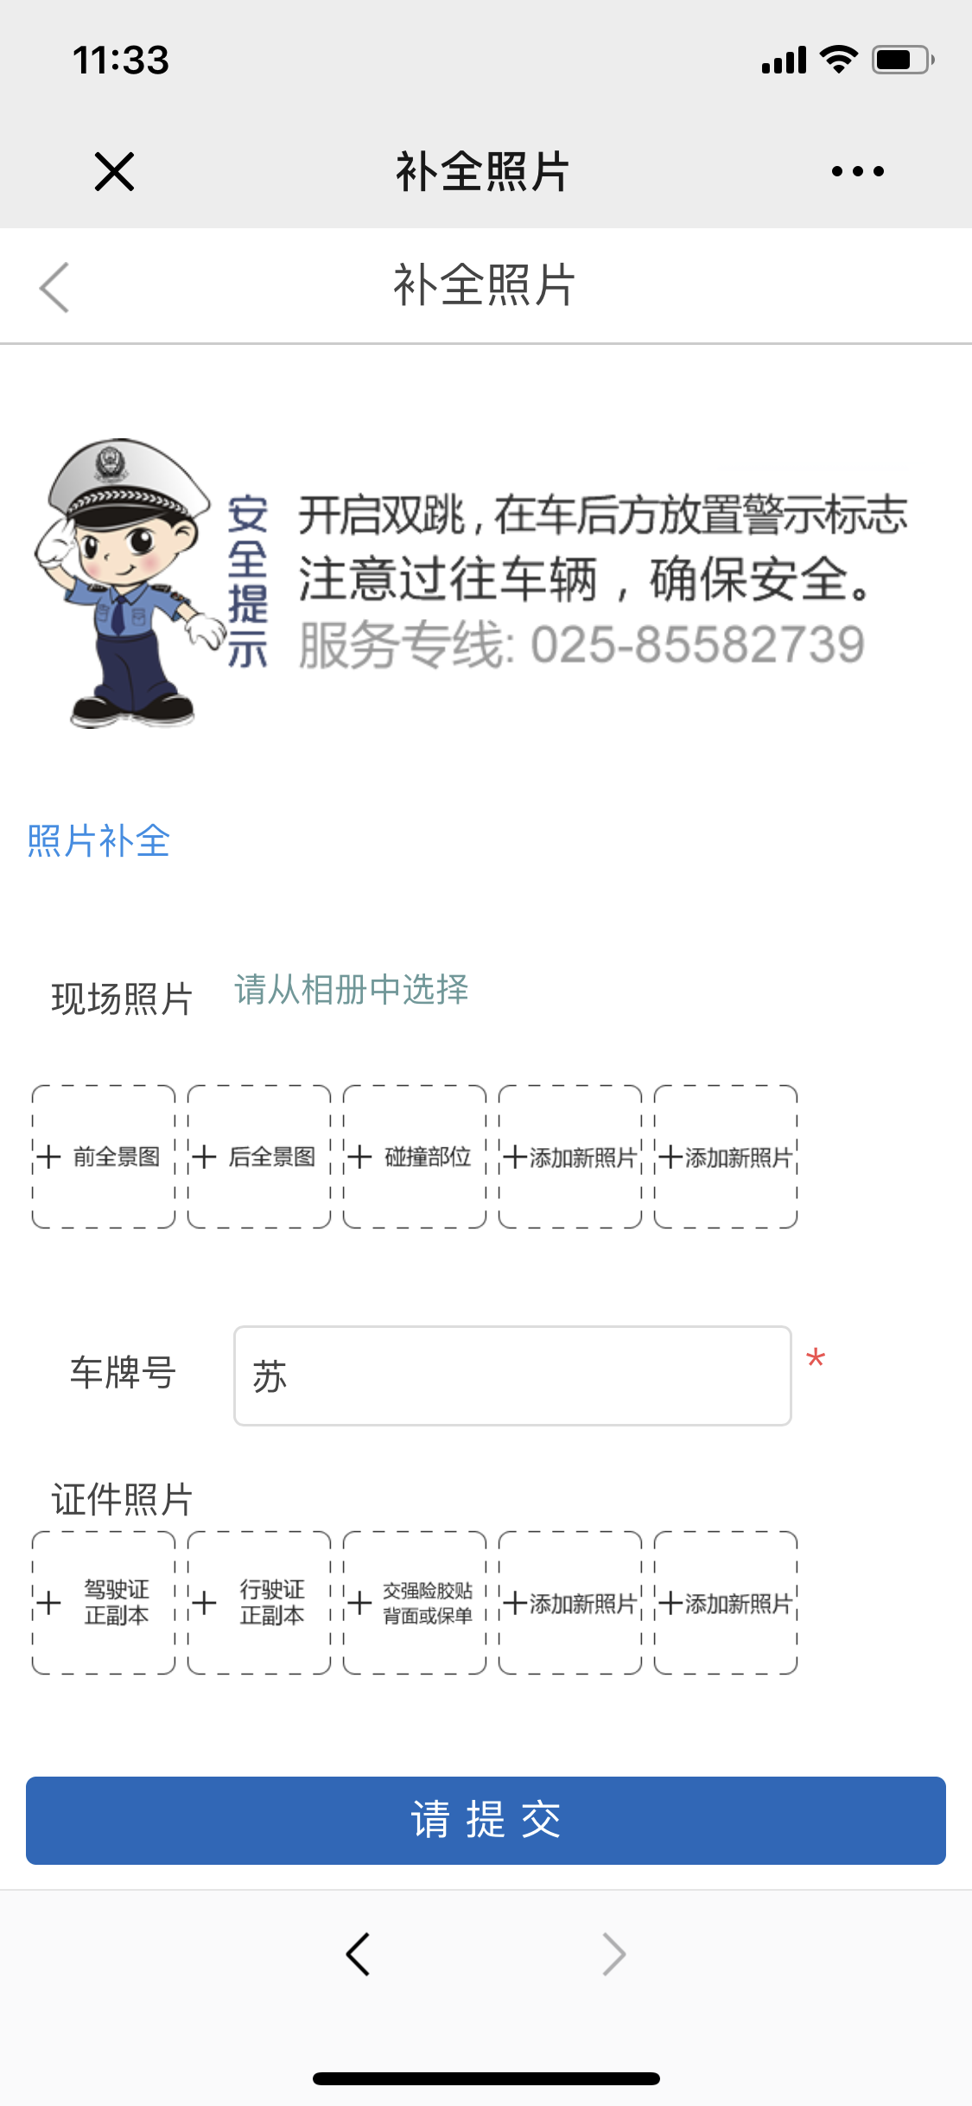
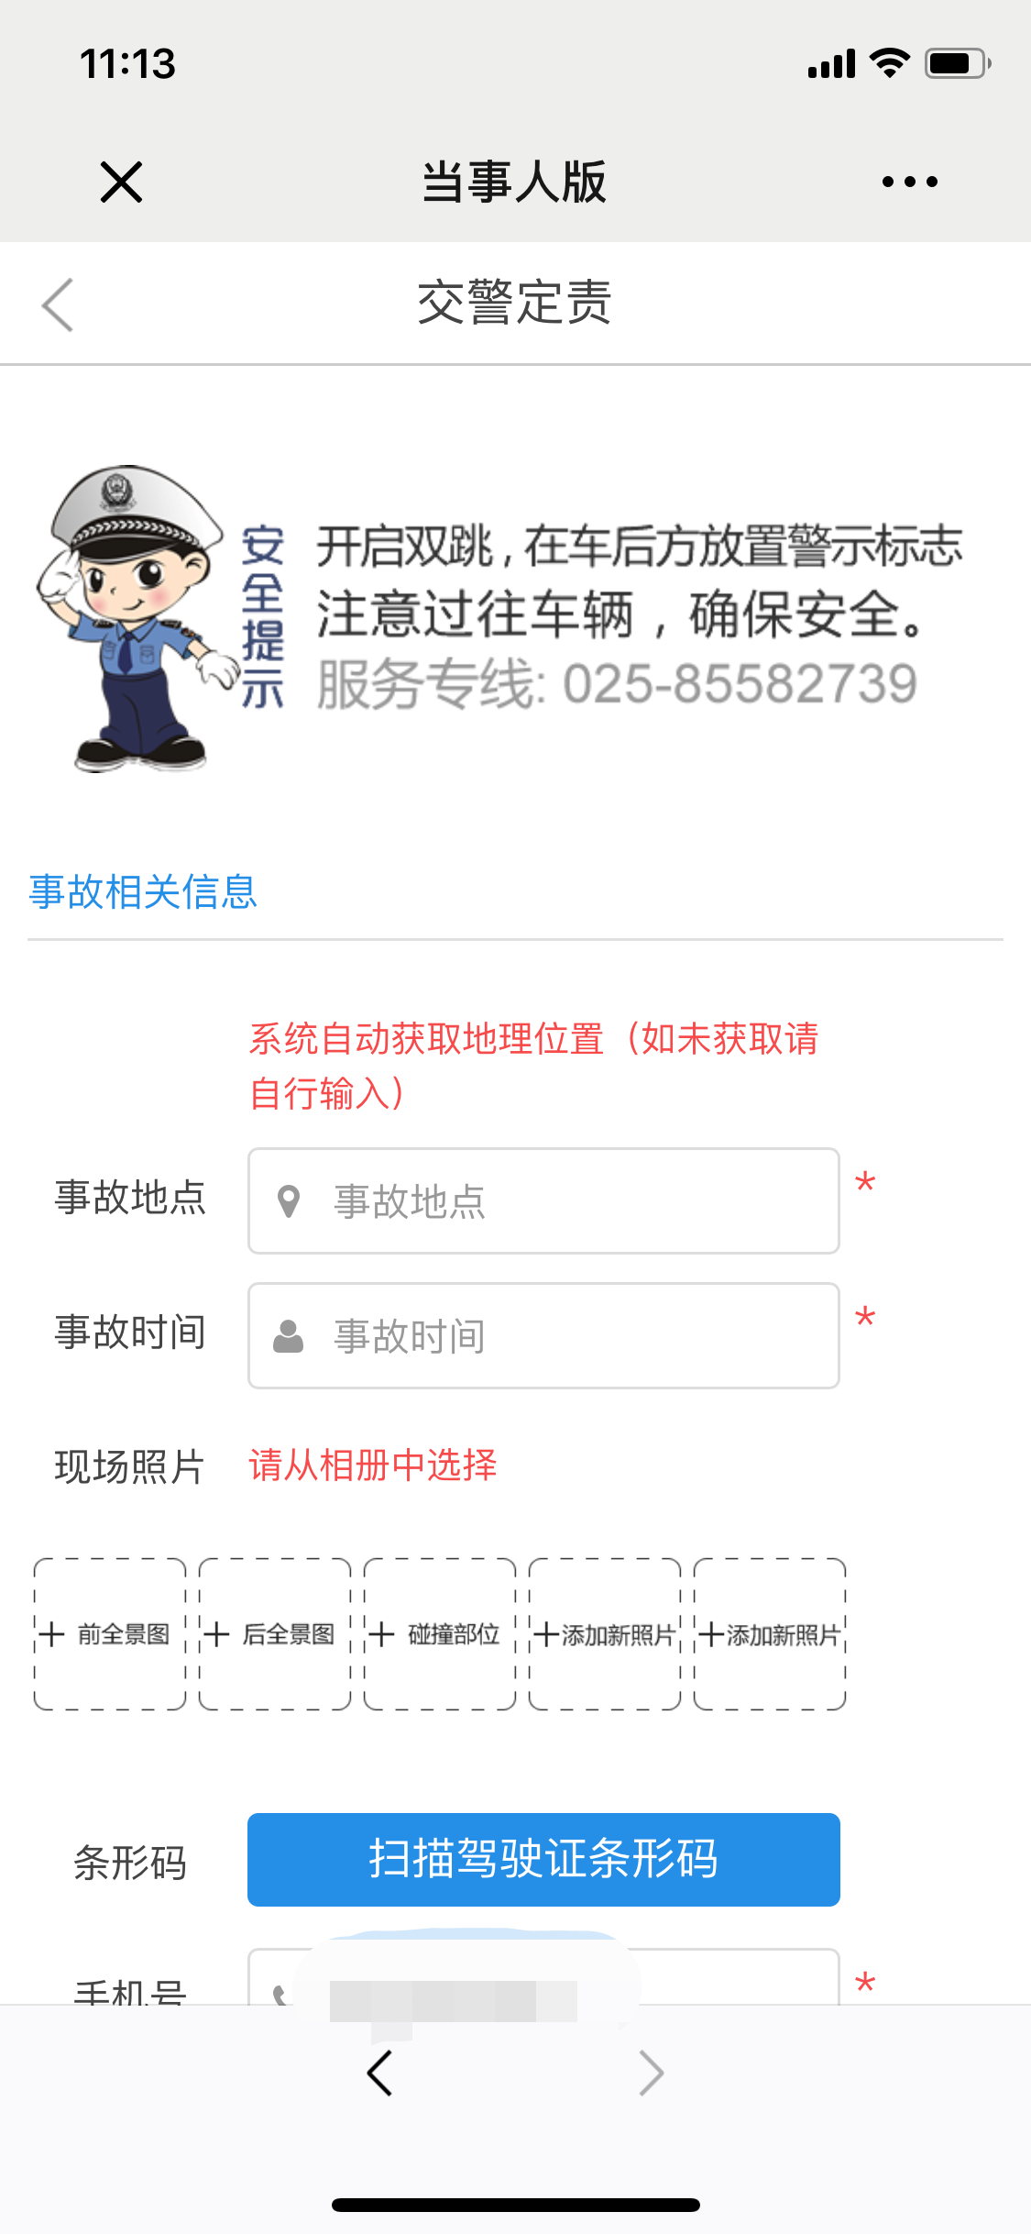
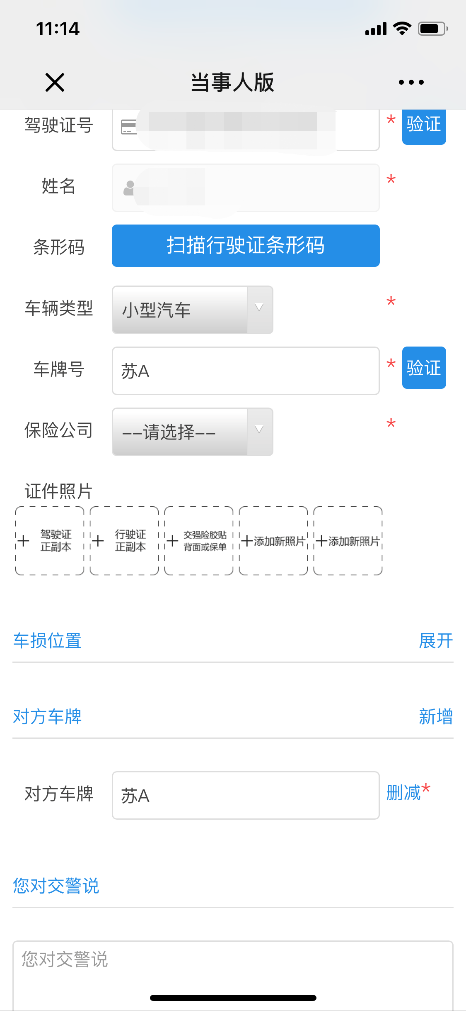
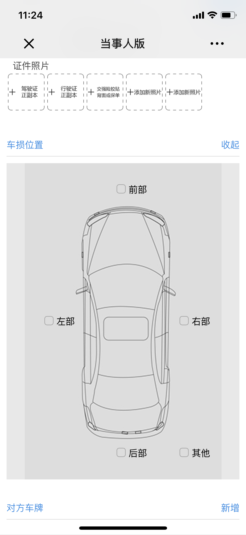
材料信息梳理表
 | 远程交警定责
序号 | 元素名称 | 元素说明
1 | 事故地点
2 | 事故时间
3 | 现场照片
4 | 条形码
5 | 手机号
6 | 驾驶证号
7 | 姓名
8 | 条形码 | 扫描行驶证条码
9 | 车辆类型
10 | 车牌号
11 | 保险公司
12 | 证件照片 | 上传照片
13 | 车损位置 | 根据图示进行标明
14 | 对方车牌 | 可填写多个
15 | 您对交警说

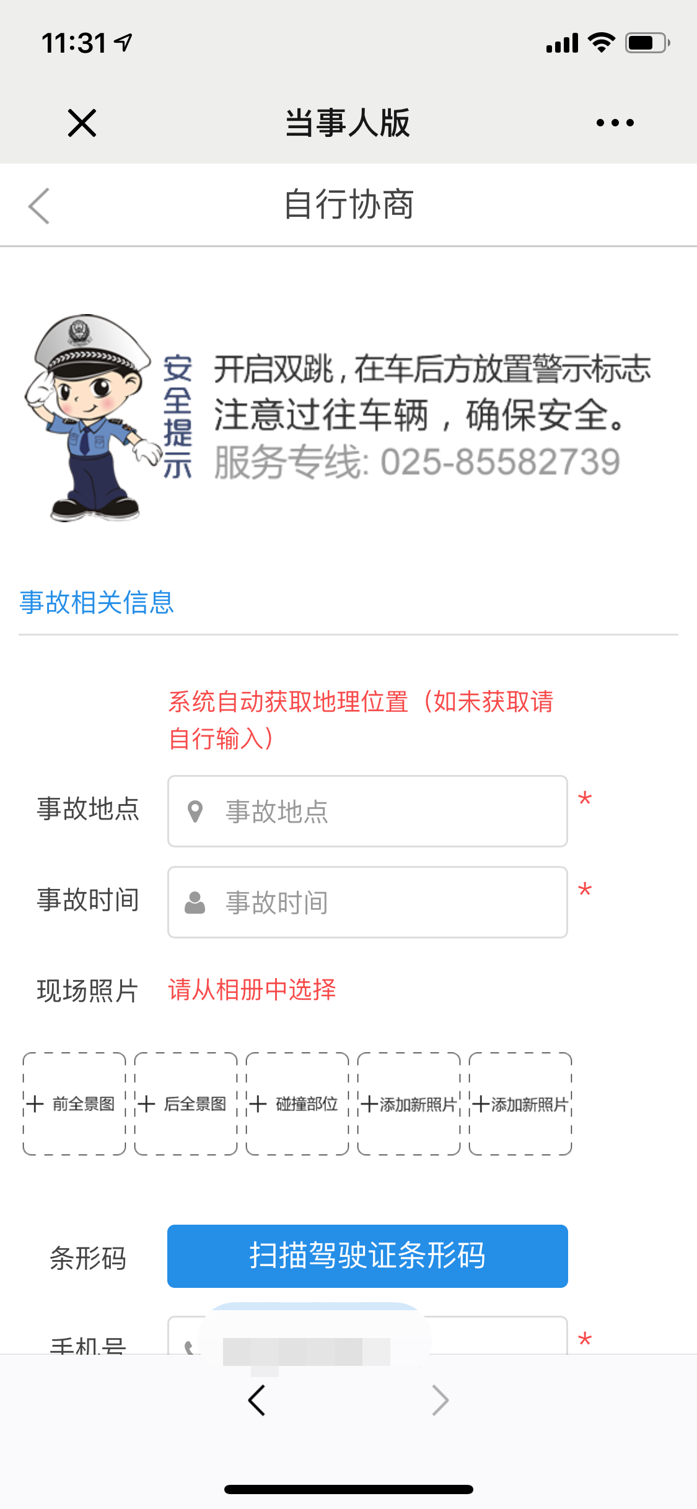
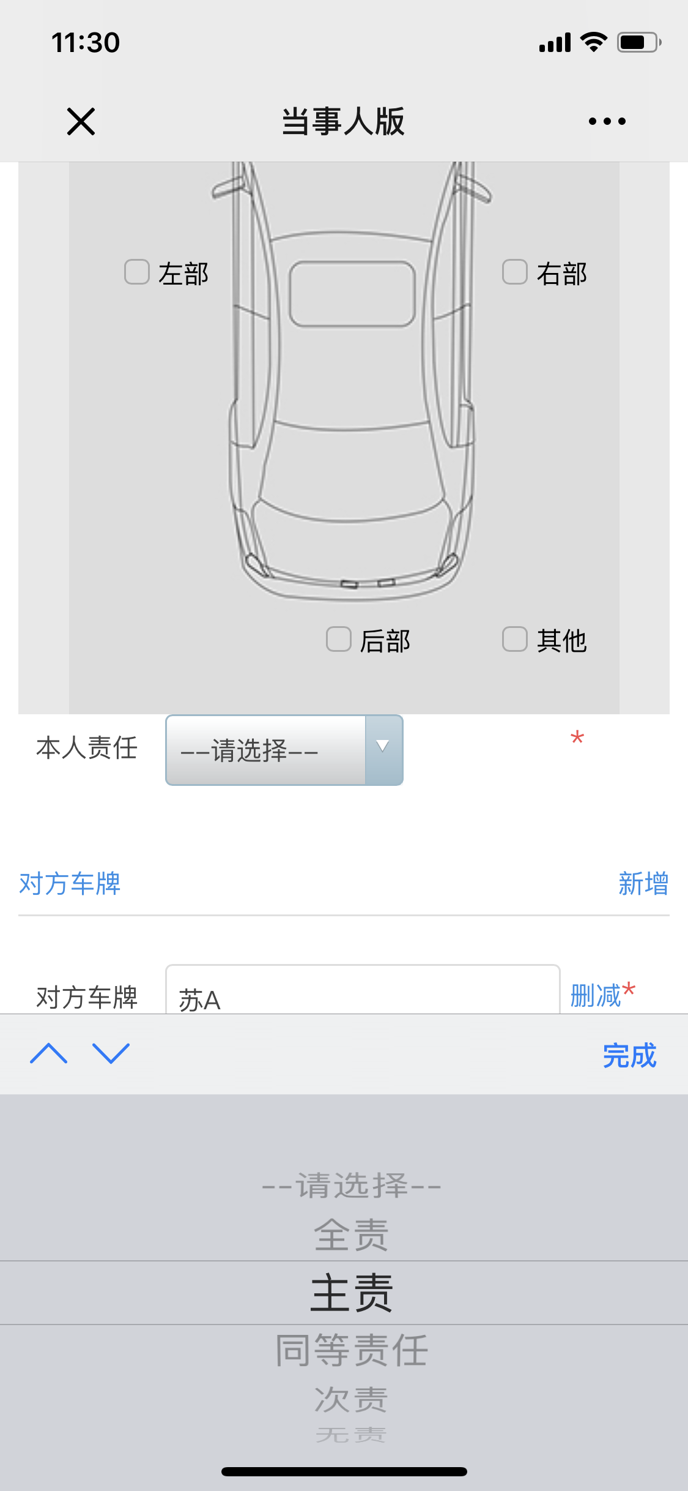
 | 自行确认责任
序号 | 元素名称 | 元素说明
1 | 事故地点
2 | 事故时间
3 | 现场照片
4 | 条形码
5 | 手机号
6 | 驾驶证号
7 | 姓名
8 | 条形码 | 扫描行驶证条码
9 | 车辆类型
10 | 车牌号
11 | 保险公司
12 | 证件照片 | 上传照片
13 | 车损位置 | 根据图示进行标明，并选择本人责任
14 | 对方车牌 | 可填写多个
15 | 您对交警说

 | 补传照片
序号 | 元素名称 | 元素说明
1 | 现场照片
2 | 车牌号
3 | 证件照片

线上办理流程
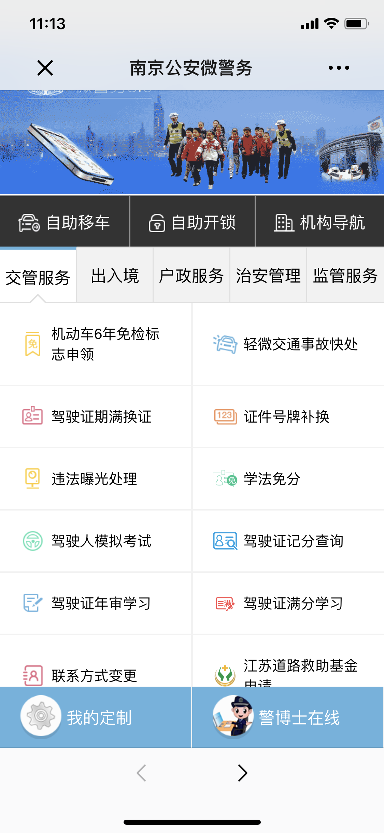
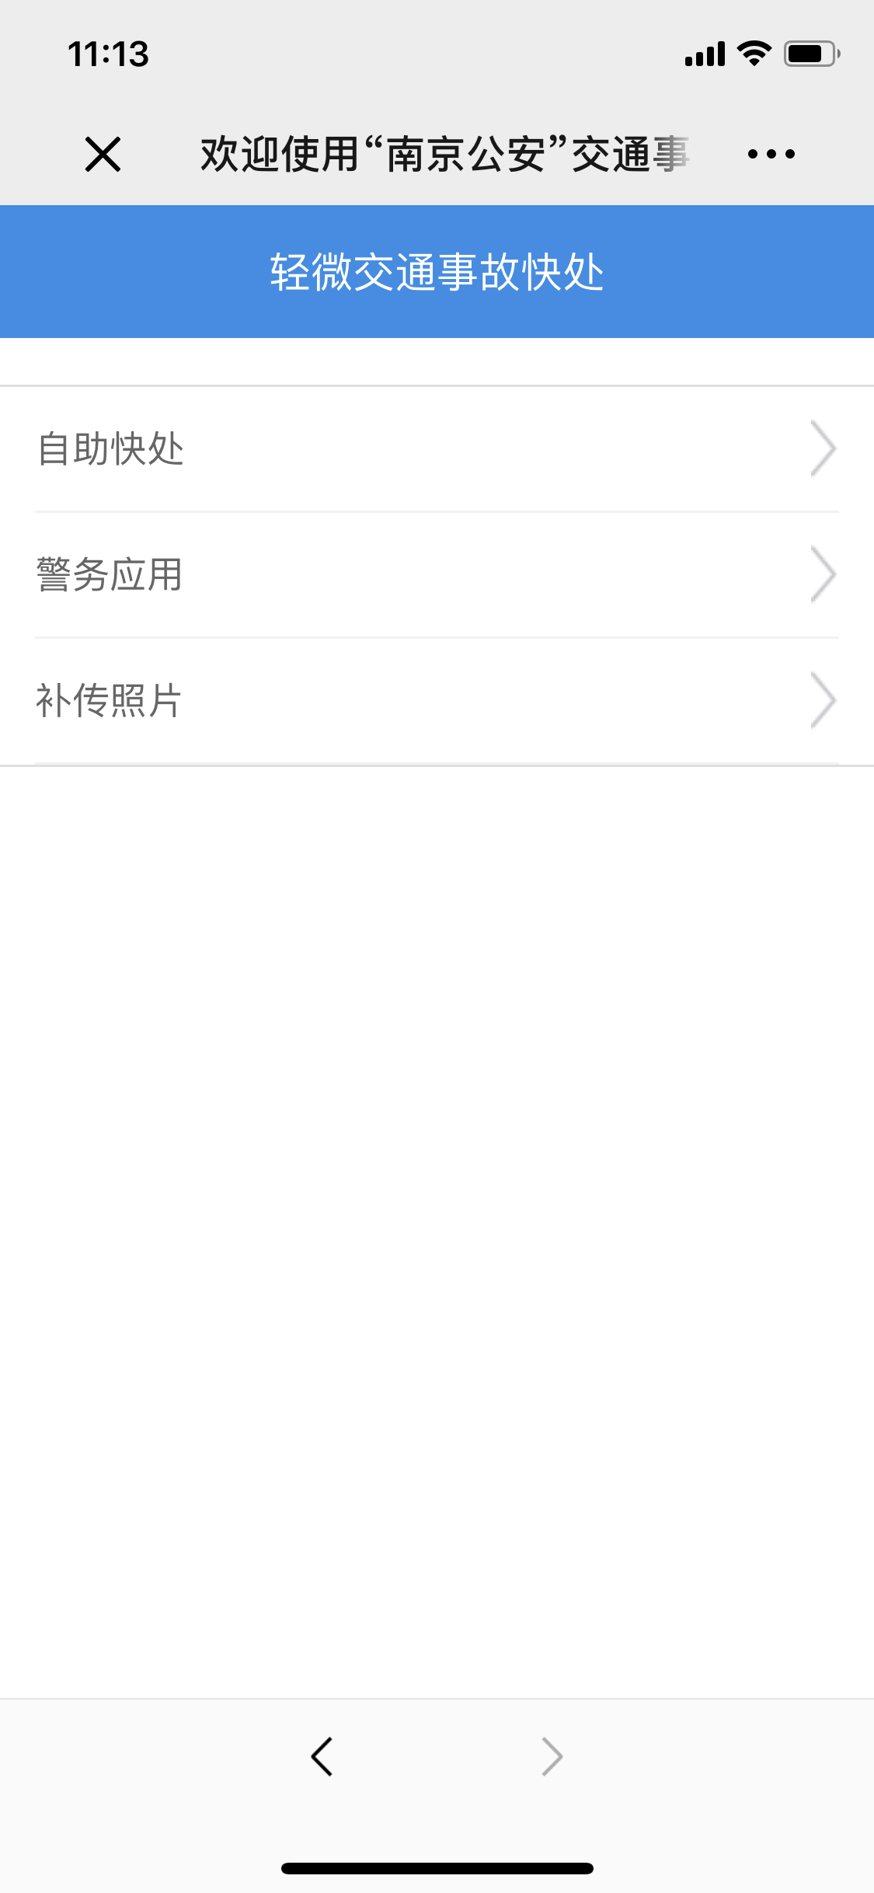
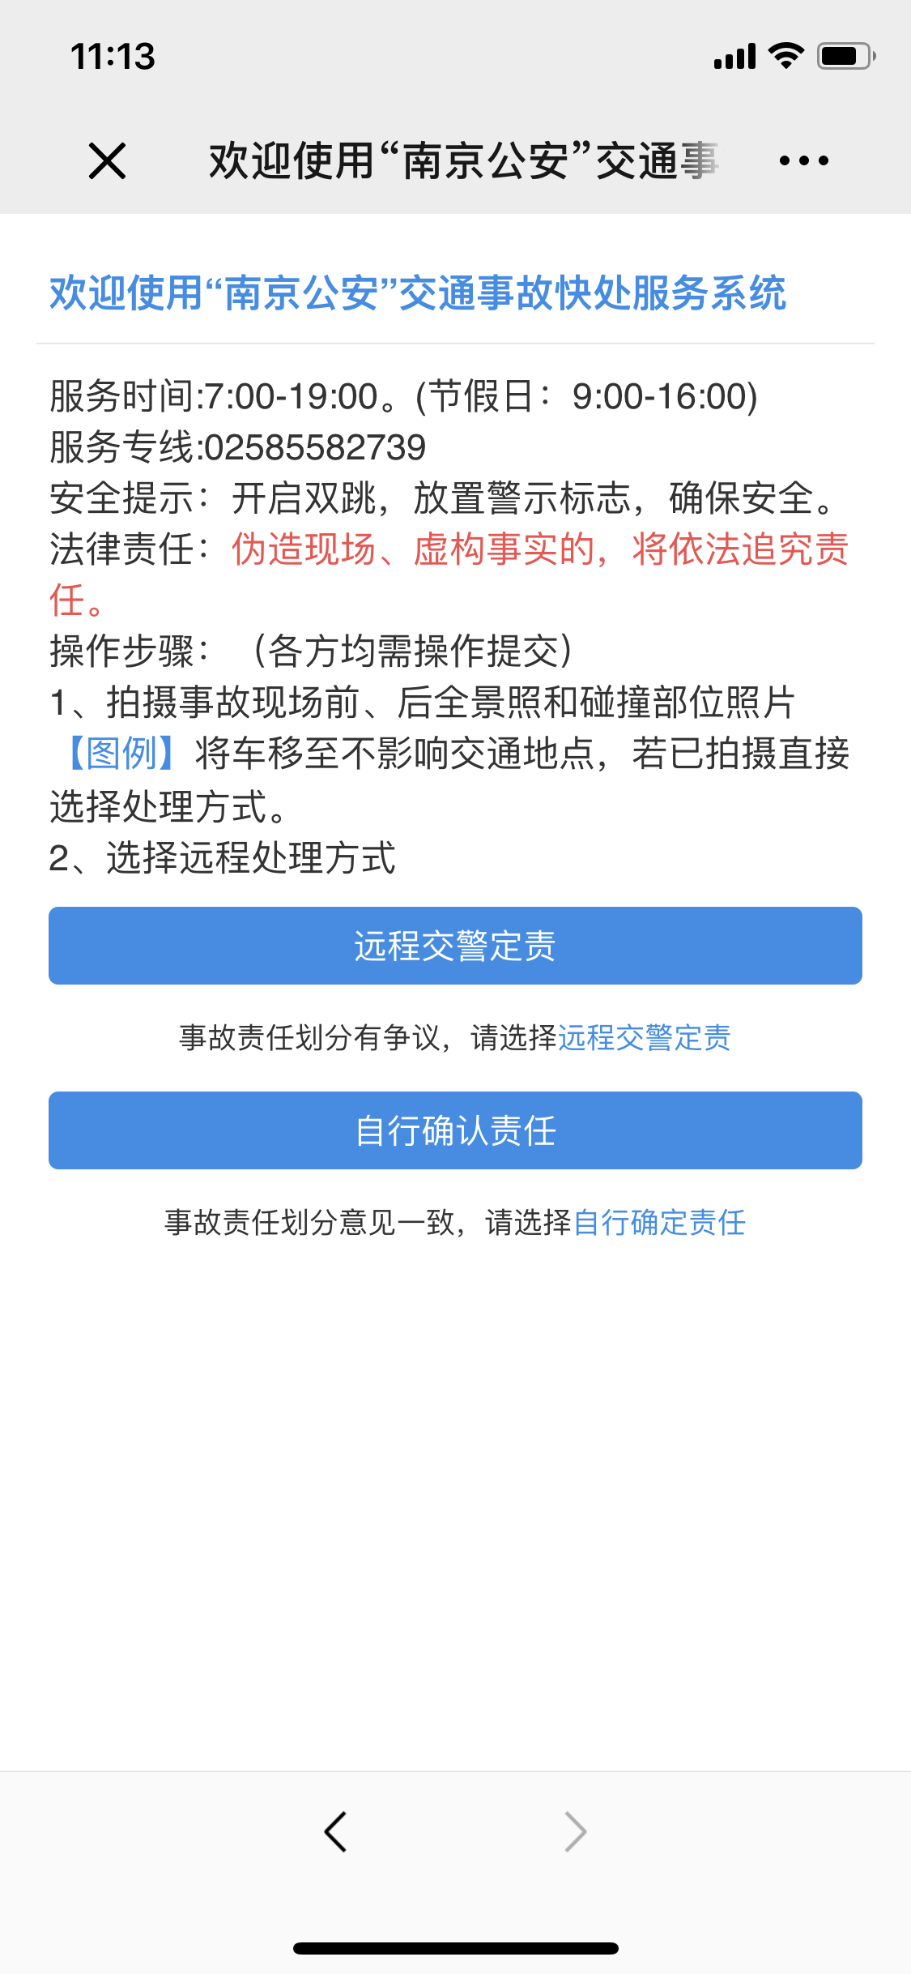
操作步骤 | 步骤名称 | 是否必须步骤 | 步骤描述
第一步 | 进入事故快速处理 | 是 | 进入南京公安微警务，选择交管服务，进入轻微交通事故快处，选择自助快处进行事故快速处理
第二步 | 选择处理方式 | 是 | 根据责任划分是否有争议进行选择远程交警定责或者自行确认责任
第三步 | 定责 | 是 | 根据定则页面表单信息要求进行相关信息的填写补全，然后点击提交。如若是远程交警定责任等待定责结果通知
第四步 | 补传照片 | 否 | 进入南京公安微警务，选择交管服务，进入轻微交通事故快处，选择补传照片，进行事故照片补传

